关系图
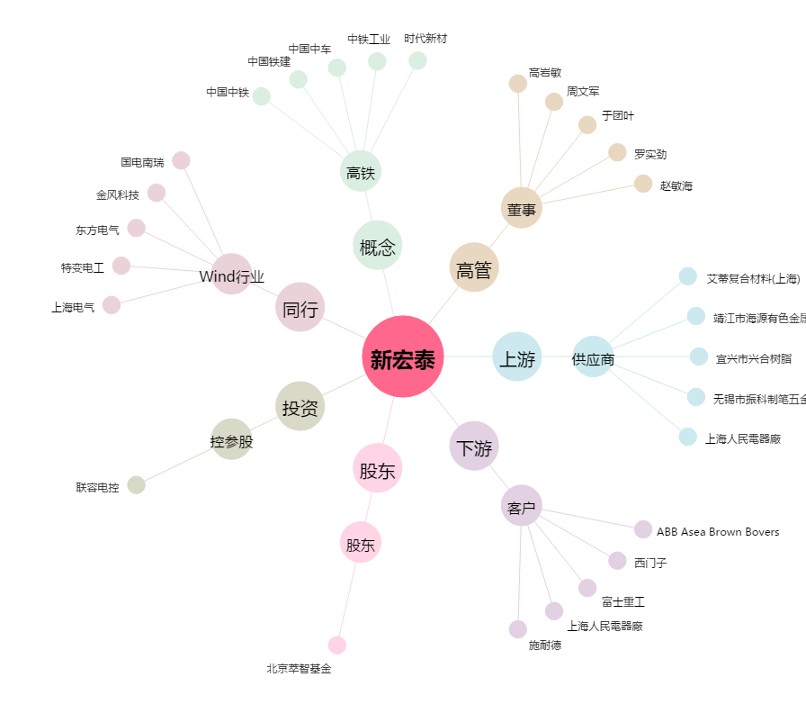
新宏泰[603016.SH] - 关系概览图

